Trámite 1
 | Planificador del proyecto

 | Fecha de inicio | DURACIÓN
 | 41913 | 31
 | 41944 | 29
 | 41974 | 9
 | 42058 | 95
 | 42171 | 17
 | 42064 | 75
 | 42184 | 46
 | 42240 | 4
 | 42254 | 4
 | 42268 | 4
 | 42275 | 11
 | 42289 | 4
 | 42296 | 11
 | 42310 | 11
 | 42324 | 11
No. | ACTIVIDAD | Responsable | Fecha de inicio | Fecha final | DURACIÓN | Porcentaje de avance
 |  |  |  |  |  | 71%
1 | Envío PMR 2015 al MEIC | Oficiales de Mejora Regulatoria | 2014-10-31 | 2014-11-01 | 1.0 | 100%
2 | Publicación en página web del MIVAH y BANHVI del PMRI 2015 | Oficina de Comunicación y Tecnología de Comunicación e Información | 2014-11-01 | 2014-11-30 | 29.0 | 100%
3 | Ajuste de PMR-2015 con base a consulta ciudadana | Oficiales y Comisión Institucional de MR | 2014-12-01 | 2014-12-10 | 9.0 | 100%
4 | Revisión y aprobación por parte del Rector del Sector de Vivienda y Asentamientos Humanos | Ministro Rector | 2015-03-09 | 2015-04-30 | 52.0 | 100%
5 | Aprobación del PMR 2015 por parte de la Junta Directiva del BANHVI | Junta Directiva | 2015-05-01 | 2015-07-30 | 90.0 | 100%
 | 5.1 Elaboración de Acuerdo y remisión a JD del BANHVI por parte de la Comisión CMRI | Comisión | 2015-05-01 | 2015-05-20 | 19.0 | 100%
 | 5.2 Presentación en JD y remisión a la Administración | Junta Directiva | 2015-05-20 | 2015-07-20 | 61.0 | 100%
 | 5.3 Aprobación en firme de la propuesta de Mejora | Junta Directiva | 2015-08-01 | 2015-08-14 | 13.0 | 100%
 | 5.4 Publicación de acuerdo aprobado en el Diario Oficial La Gaceta1. | Junta Directiva | 2015-08-17 | 2015-08-31 | 14.0 | 100%
6 | Seguimiento y monitoreo: suscripción de CCC | Oficiales de Mejor Regulatoria | 2015-09-01 | 2015-09-04 | 3.0 | 0%
7 | Evaluación de la aplicación de la propuesta | Oficiales y Comisión Institucional de MR | 2015-09-01 | 2015-12-04 | 94.0 | 0%
 | 1De acuerdo con el Secretario de la Junta Directiva del BANHVI, el Sr. David López, la Proveeduría del banco informa que la imprenta nacional realizará esta publicación antes de finalizar el mes de noviembre.
 | NOTA: Siempre será necesario hacer un ajuste en el gráfico para que se ajuste la fecha inicial de la primera barra al primer día del proyecto, para ello seguir los siguientes pasos: - La primera actividad en iniciar es la actividad 1 y para colocar dicha barra justo a la fecha de inicio del eje debemos obtener el valor numérico de su fecha de inicio. - El valor numérico se conoce haciendo clic derecho sobre la celda de la fecha de inicio de la actividad 1, allí elegir la opción Formato de celda y cambiar temporalmente la opción de Categoría a Número. Sin hacer clic en el botón Aceptar se puede observar en la sección Muestra que el valor numérico para esa fecha (por ejemplo 40544). Es necesario anotar ese número para colocarlo como valor de inicio en el gráfico, y luego cerrar el cuadro de diálogo. - Luego de cerrar el cuadro de diálogo Formato de celdas, se selecciona las etiquetas del eje horizontal dando clic derecho al eje para seleccionar la opción Dar formato a eje. Aparecerá el cuadro de diálogo Dar formato a eje y en la sección Mínima selecciona la opción Fija y coloca el valor numérico de la fecha de la actividad 1 que acabamos de obtener (en nuestro ejemplo es el valor 40544) y dar Aceptar e inmediatamente se ajusta la fecha de la barra horizontal al inicio del proyecto.

Trámite 2
 | Planificador del proyecto

No. | ACTIVIDAD | Responsable | Fecha de inicio | Fecha final | DURACIÓN | Porcentaje de avance
 |  |  |  |  |  | 27%
1 | Evaluación de la metodología registro de elegibilidad de proyectos habitacionales | Despacho Ministerial | 2015-02-23 | 2015-05-29 | 95.0 | 100%
2 | Elaboración de borrador para modificación del artículo 3 del la Directriz 27 | Despacho Ministerial | 2015-06-16 | 2015-07-03 | 17.0 | 100%
3 | Elaboración de la metodología para la revisión y análisis del formulario de información para la selección de terrenos | DIGITE Despacho Ministerial | 2015-03-01 | 2015-05-15 | 75.0 | 100%
4 | Elaboración de la metodología para la revisión y análisis de proyectos de vivienda de más de 100 unidades habitacionales o mas de una hectárea de tamaño del terreno para la selección de terrenos | Dirección de Vivienda, Despacho Ministerial | 2015-06-29 | 2015-08-14 | 46.0 | 25%
5 | Proceso participativo para socializar la propuesta con Entidades autorizadas | Despacho Ministerial | 2015-08-24 | 2015-08-28 | 4.0 | 0%
6 | Proceso participativo para socializar la propuesta con desarrolladores. | Despacho Ministerial | 2015-09-07 | 2015-09-11 | 4.0 | 0%
7 | Proceso participativo para socializar la propuesta con Junta Directiva del BANHVI | Despacho Ministerial | 2015-09-21 | 2015-09-25 | 4.0 | 0%
8 | Modificación de la propuesta a partir de los resultados obtenidos de los procesos participativos | Despacho Ministerial | 2015-09-28 | 2015-10-09 | 11.0 | 0%
9 | Exposición de la propuesta al Ministro de Salud como jerarca firmante y al Ministerio de la Presidencia | Despacho Ministerial | 2015-10-12 | 2015-10-16 | 4.0 | 0%
19 | Consulta pública | Despacho Ministerial | 2015-10-19 | 2015-10-30 | 11.0 | 0%
11 | Envío a Leyes y Decretos para revisión | Presidencia | 2015-11-02 | 2015-11-13 | 11.0 | 0%
12 | Firma de la modificación | Presidencia | 2015-11-16 | 2015-11-27 | 11.0 | 0%

 | NOTA: Siempre será necesario hacer un ajuste en el gráfico para que se ajuste la fecha inicial de la primera barra al primer día del proyecto, para ello seguir los siguientes pasos: - La primera actividad en iniciar es la actividad 1 y para colocar dicha barra justo a la fecha de inicio del eje debemos obtener el valor numérico de su fecha de inicio. - El valor numérico se conoce haciendo clic derecho sobre la celda de la fecha de inicio de la actividad 1, allí elegir la opción Formato de celda y cambiar temporalmente la opción de Categoría a Número. Sin hacer clic en el botón Aceptar se puede observar en la sección Muestra que el valor numérico para esa fecha (por ejemplo 40544). Es necesario anotar ese número para colocarlo como valor de inicio en el gráfico, y luego cerrar el cuadro de diálogo. - Luego de cerrar el cuadro de diálogo Formato de celdas, se selecciona las etiquetas del eje horizontal dando clic derecho al eje para seleccionar la opción Dar formato a eje. Aparecerá el cuadro de diálogo Dar formato a eje y en la sección Mínima selecciona la opción Fija y coloca el valor numérico de la fecha de la actividad 1 que acabamos de obtener (en nuestro ejemplo es el valor 40544) y dar Aceptar e inmediatamente se ajusta la fecha de la barra horizontal al inicio del proyecto.

ADJUNTO MIVAH-DMV-0506-2015
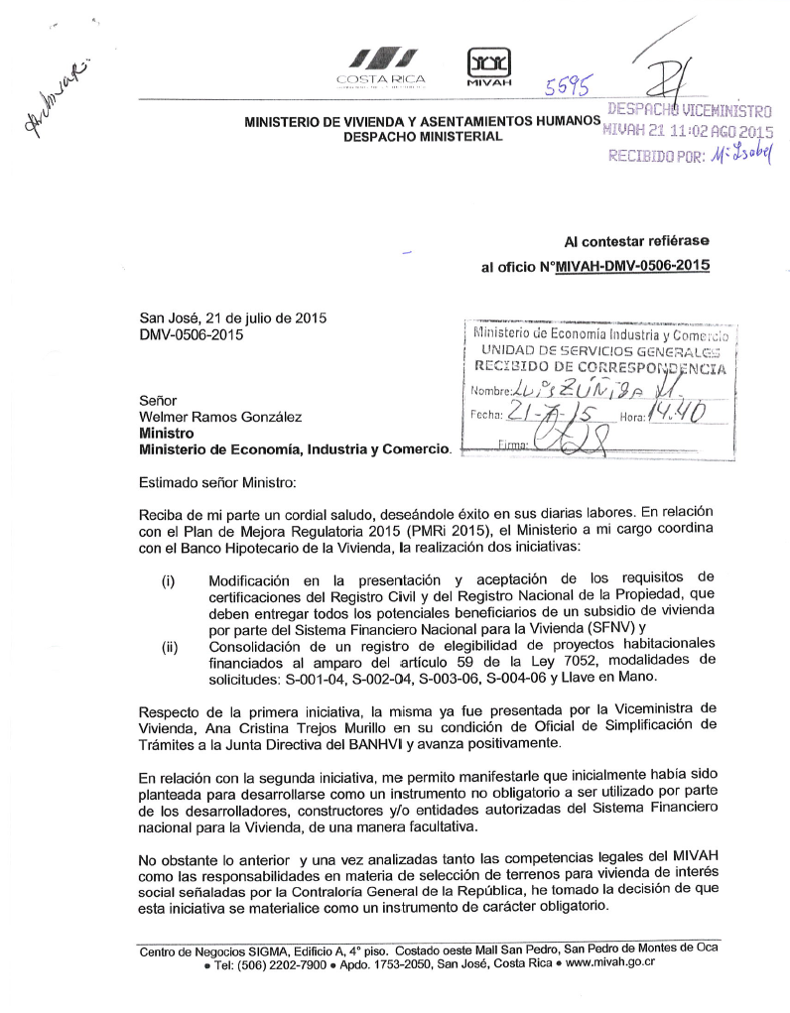

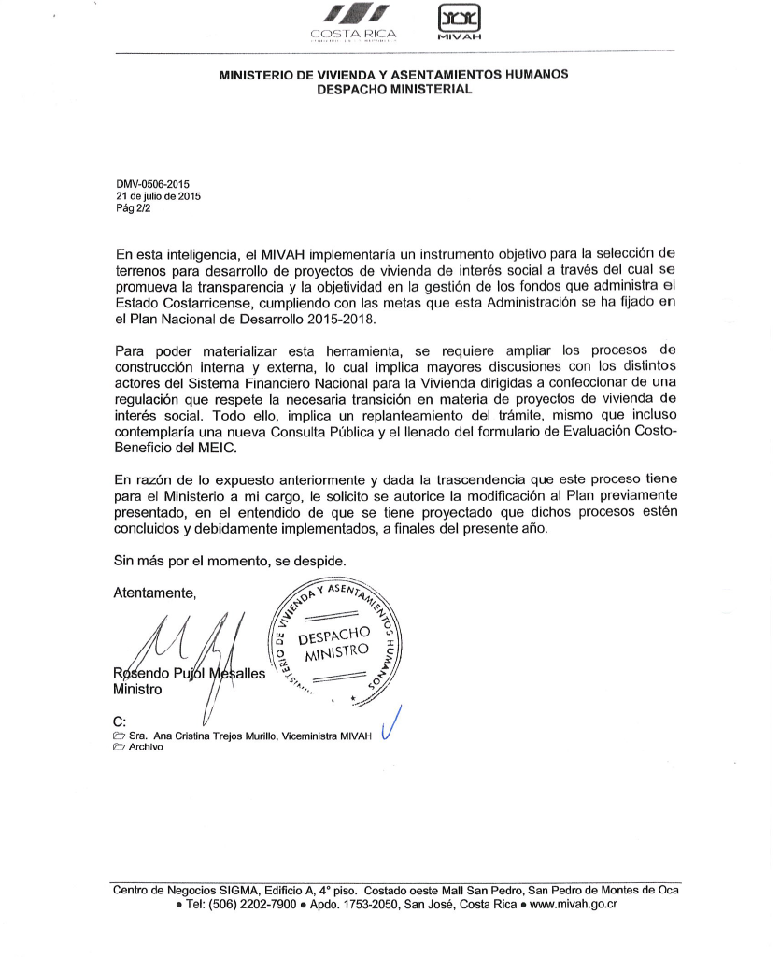

ADJUNTO DM-428-15
